상품제안서
보틀로만 슬림 아이스 텀블러 450ml | 상품코드: S47730

 |  |  |  |  |  |  | 02-713-8555 | www.synergygift.co.kr
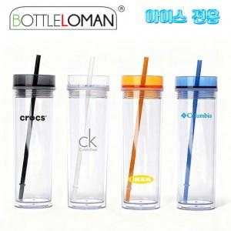

【상세/제작정보】 | <span style="font-size: 14pt;">※ 본 제품은 아이스전용 제품입니다.</span><br><br>

【인쇄/포장옵션】 | 실크 / 포장지포장

【공급단가】 | 수량 | 50~ | 100~ | 300~ | 1,000~ | 5,000~
*VAT별도 | 단가 | 4,200원 | 4,040원 | 3,840원 | 3,680원 | 3,560원

【상품 URL】 | https://www.synergygift.co.kr:443/src/goods_detail.php?gdno=47730

